Лист1
 | Исх. №20/0524-2 от 20.05.2024г [96 490]
N | Заявка | NAME Наименование | ТЭГ номер | OFFERED ПРЕДЛАГАЕМЫЙ Товар | Ед. изм. | QTY Кол-во по заявке | Цена за шт без НДС, сум | Цена за сумм без НДС,сум | LEAD TIME Время поставки | NOTE
1 | Заявка MOF3-PR-VZIS-1300 от 01.03.2024 9:49:41 | БЛОК БЕСПЕРЕБОЙНОГО ПИТАНИЯ БП-12/2 |  | Mean well DR-30-12 24 Вт 12 В 2 А Блок питания 24 Вт 12 В на DIN-рейку | шт | 3 | 585,000 | 1,755,000 | 20-45 дней
3 | Заявка MOF3-PR-VZIS-1300 от 01.03.2024 9:49:41 | Счетчик электрический | ТЕ-73 SG-1-3(5А), (400V) | Счетчик электроэнергии трехфазный TE73 SG-1-3 | шт | 3 | 4,900,000 | 14,700,000 | 20-45 дней
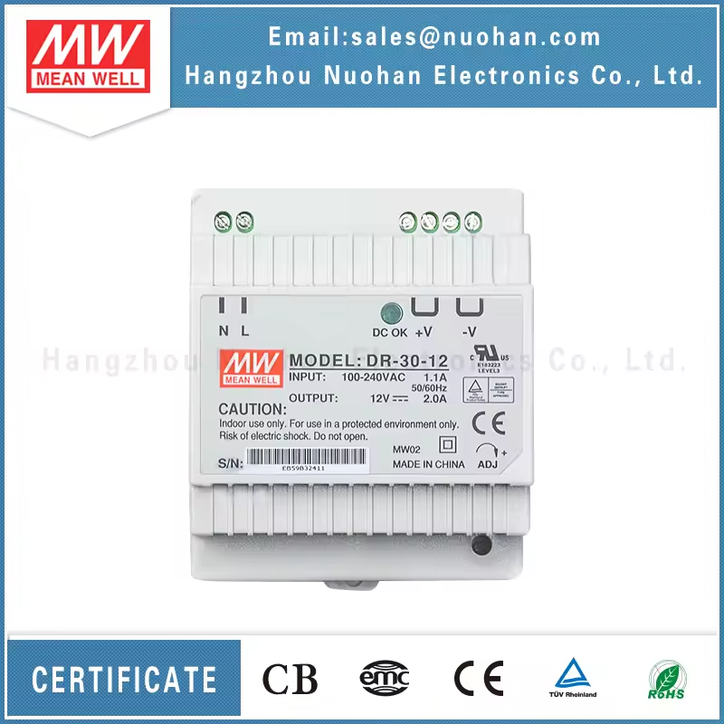
 | ИТОГО: |  |  |  |  |  |  | 16,455,000

 |  |  |  |  |  |  |  |  | Dimension | 78*93*56mm (W*H*D)
 |  |  |  |  |  |  |  |  | Packing | 0.27Kg; 48pcs/14Kg/1.02CUFT

